시험선택
[문제은행 사이트].[문제은행].[시험선택]
문제은행 > 시험선택

 |  | 작성자 | 작성일 | 리뷰 | 리뷰일 | 수행자 | 수행일
 |  | 안영우 | 2019-10-03

테스트 대상 상세 :
- 시험을 선택하려고 할 시 다음 항목에 대해 테스트 1. 자격증 : 서버에 기출문제가 존재하는 자격증 2. 기출문제 : 자격증들의 년도 or 회차별 기출문제 3. 과목 : 기출문제의 각 과목
테스트 시나리오 목적 :
- 자격증, 기출문제, 과목 항목이 적절하게 보여지는가? - 자격증, 기출문제 항목을 선택하면 다음 항목이 노출되고 선택까지 올바르게 진행 할 수 있는가? - 선택한 항목은 시험치기 페이지로 잘 전송이 되는가?
가정 및 필요사항 :
- 테스트를 위한 시험(자격증/기출문제/과목)의 데이터가 DB 관리자를 통해 준비되었음을 가정 1) 자격증 : - 정보처리기사 - 리눅스마스터 1급 2) 기출문제 : - 2019-04-27 (정보처리기사) - 2019-03-03 (정보처리기사) - 2020-03-08 (정보처리기사) - 2019-03-16 (리눅스마스터 1급) - 2019-09-21 (리눅스마스터 1급) 3) 과목 : - 데이터베이스/전자계산기 구조/운영체제/소프트웨어 공학/데이터 통신 (정보처리기사, 2000/01/01) - 개정 (정보처리기사, 2020/01/01) - 리눅스 실무의 이해/리눅스 시스템 관리/네트워크 및 서비스의 활용 (리눅스마스터 1급, 2000/01/01)

STEP (ID) | 테스트 항목 |  | 기대결과 |  | 실제결과 |  | 비고
F-TB-TS-01 | 셀렉트 박스의 자격증 항목 선택 1) 자격증 셀렉트박스의 <정보처리기사> 선택 |  | 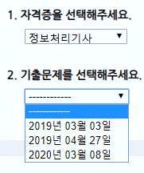 1. 기출문제 영역 노출 2. 선택한 <정보처리기사>에 해당하는 기출문제 <2019-03-03><2019-04-27><2020-03-08>를 표시
 | 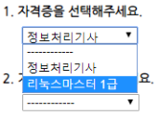 셀렉트 박스의 자격증 항목 선택 1) 자격증 셀렉트박스의 <정보처리기사> 선택 2) 자격증 셀렉트박스의 <리눅스마스터 1급>으로 다시 선택 |  | 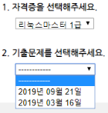 1. 선택한 <정보처리기사>에 해당하는 기출문제 <2019-03-16><2019-09-21>를 표시
 | 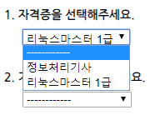 셀렉트 박스의 자격증 항목 선택 1) 자격증 셀렉트박스의 <정보처리기사> 선택 2) 자격증 셀렉트박스의 <리눅스마스터 1급>으로 다시 선택 2) 자격증 셀렉트박스의 <-------->으로 다시 선택 |  | 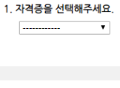 1. 자격증 항목 아래의 영역 모두 은닉
F-TB-TS-02 | 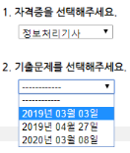 셀렉트 박스의 기출문제 항목 선택 1) 자격증 셀렉트박스의 <정보처리기사> 선택 2) 기출문제 셀렉트박스의 <2019-03-03> 선택 |  | 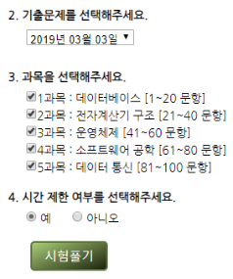 1. 과목 영역 이하 모두 노출 2. <데이터베이스/전자계산기 구조/운영체제/소프트웨어 공학/데이터 통신> 표시 3. 모든 과목 항목 체크 되어 있는 상태
 | 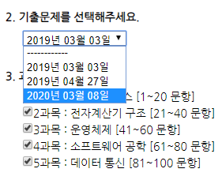 셀렉트 박스의 기출문제 항목 선택 1) 자격증 셀렉트박스의 <정보처리기사> 선택 2) 기출문제 셀렉트박스의 <2019-03-03> 선택 3) 기출문제 셀렉트박스의 <2020-03-08>으로 다시 선택 |  | 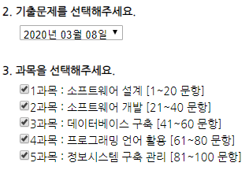 1. <개정안>변경 2. 모든 과목 항목 체크 되어 있는 상태
 | 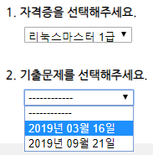 셀렉트 박스의 기출문제 항목 선택 1) 자격증 셀렉트박스의 <리눅스마스터> 선택 2) 기출문제 셀렉트박스의 <2019-03-16> 선택 |  | 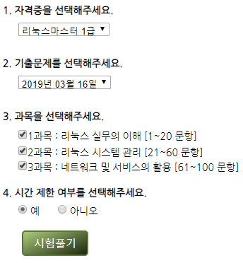 1. 과목 영역 이하 모두 노출 2. <리눅스 실무의 이해><리눅스 시스템 관리><네트워크 및 서비스의 활용> 표시 3. 모든 과목 항목 체크 되어 있는 상태
 | 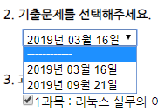 셀렉트 박스의 기출문제 항목 선택 1) 자격증 셀렉트박스의 <리눅스마스터> 선택 2) 기출문제 셀렉트박스의 <2019-03-16> 선택 3) 기출문제 셀렉트박스의 <--------> 재선택 |  | 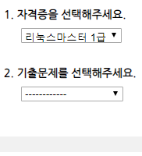 1. 기출문제 아래의 영역 모두 은닉
F-TB-TS-03
F-TB-TS-04
F-TB-TS-05 | 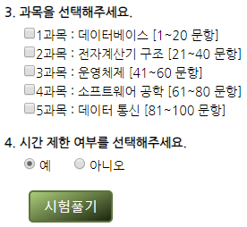 시험풀기 버튼 클릭시 시험풀기 페이지로 전송 1) 과목 항목 모두 체크 해제 2) 시험풀기 버튼 클릭 |  | 1. 경고창 : "과목을 하나 이상 선택해주세요"
 | 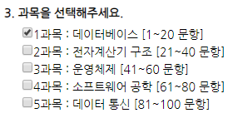 시험풀기 버튼 클릭시 시험풀기 페이지로 전송 1) 과목 항목 하나 이상 체크 2) 시험풀기 버튼 클릭 |  | 1. /test/takeTest.do로 전송 2. 시험풀기 페이지 표시
F-TB-TS-06 | 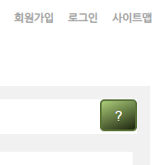 물음표 버튼 클릭시 설명문 노출/은닉 1) ? 버튼 클릭 |  | 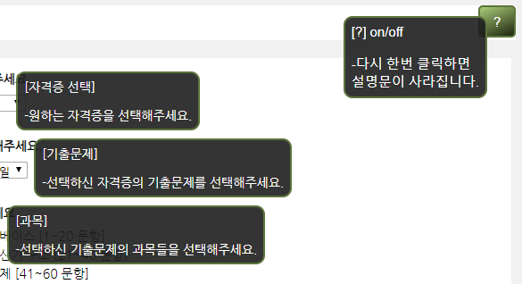 1. 설명문 노출
 | 물음표 버튼 클릭시 설명문 노출/은닉 1) ? 버튼 클릭 2) ? 버튼 다시 클릭 |  | 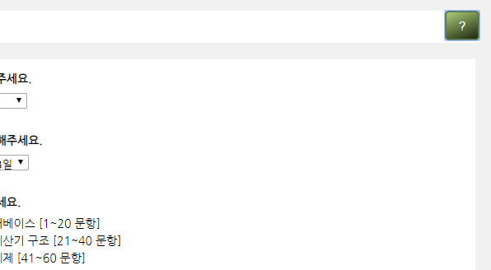 1. 설명문 은닉

